03
#include <iostream> |  |  | malloc _nh_malloc_dbg |  | _heap_alloc_dbg | _heap_alloc_base | HeapAlloc
#include <stdio.h> |  |  | new | _nh_malloc | _nh_malloc_dbg | _heap_alloc_dbg | _heap_alloc_base | HeapAlloc
#include <windows.h>
 |  |  | free | _free_dbg | _free_base | HeapFree
#define uchar unsigned char |  |  | delete | _free_dbg | _free_base | HeapFree
#define ushort unsigned short
#define uint unsigned int |  |  | 1、new相当于 malloc，delete相当于 free
#define cout std::cout
#define end std::endl |  |  | 2、申请堆内存，需要用指针接收

template<class T> |  |  | 3、delete 释放内存后，需要将指针设置为nullptr(c++)
class Base {
public: |  |  | 4、释放 new申请数组空间，必须要用delete[]
 | T x;
 | T y; |  | 5、delete 释放对象 会调用 析构函数
 |  |  | delete 释放的是new申请对象时的空间
 | Base() { |  | 析构函数主要负责释放对象所分配的资源
 |  | this->x = 0; | 这些资源中，某些也申请了堆空间，也要delete
 |  | this->y = 0;
 |  | cout << "Base object comstruction completely" << end; | 6、new 出来的数据，程序结束后，都会被释放。
 | }
 | Base(T x,T y) {
 |  | this->x = x;
 |  | this->y = y;
 |  | cout << "Base object comstruction completely" << end;
 | }
 | ~Base() {
 |  | cout << "Base object release completely" << end;
 | }
};

int main(int argc, char argv[]...) {
 | // 声明整型堆内存
 | int* ptrI = new int();
 | cout << ptrI[0] << end;
 | delete ptrI;
 | ptrI = nullptr; | // 设置指针为null指针
 | // 声明并赋初始值
 | int* ptrI2 = new int(5);
 | cout << ptrI2[0] << end;
 | delete ptrI2; |  | result
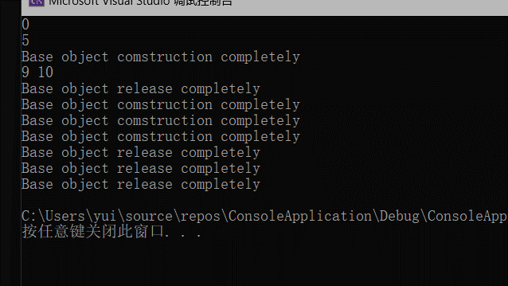
 | ptrI2 = nullptr;

 | // 声明模板类 对象
 | Base<int>* b1 = new Base<int>(9,10);
 | cout << b1->x << " " << b1->y << end;
 | delete b1;
 | b1 = nullptr;

 | // 申明 数组
 | Base<char>* b2 = new Base<char>[3];
 | // 释放数组
 | delete[] b2;
 | b2 = nullptr;

 | return 0;
}

